Sheet1
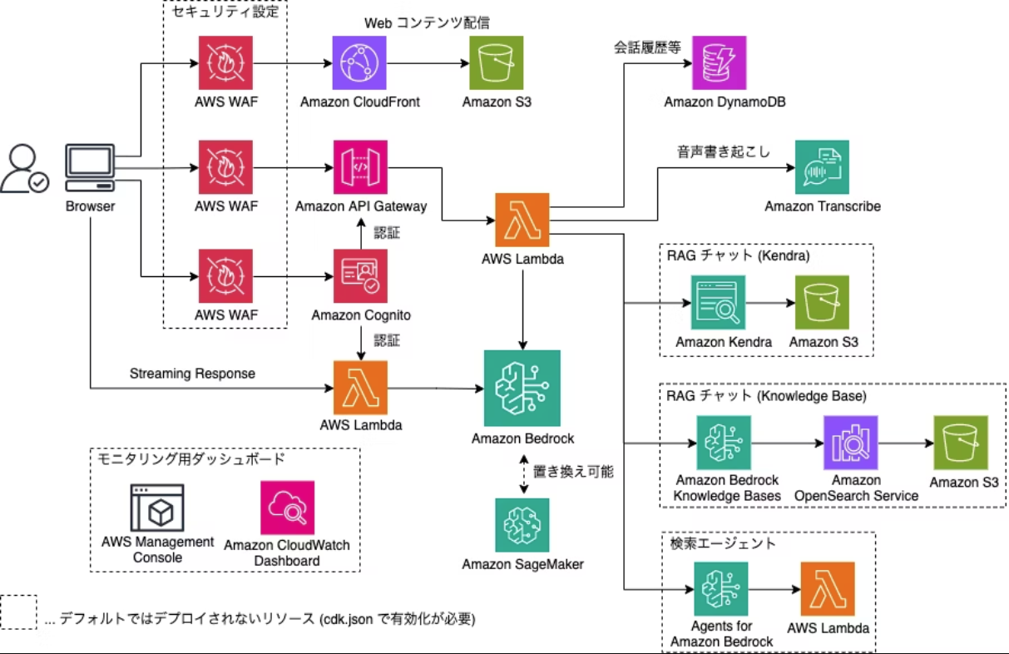
+α
カスタムドメインアクセス用
ACM証明書

